Rta_5.5
 |  | ÍNDICES DE PRECIOS Y CANTIDADES

Volver a ejercicios |  |  |  | Volver al índice

Pregunta

5.5 | Demuestre formalmente que los índices de cantidades de Laspayres son aditivos, más no así los de Paasche.

Respuesta

 | Supóngase los índices A y B de tipo Laspayres, para las cantidades del año i respecto al año 0

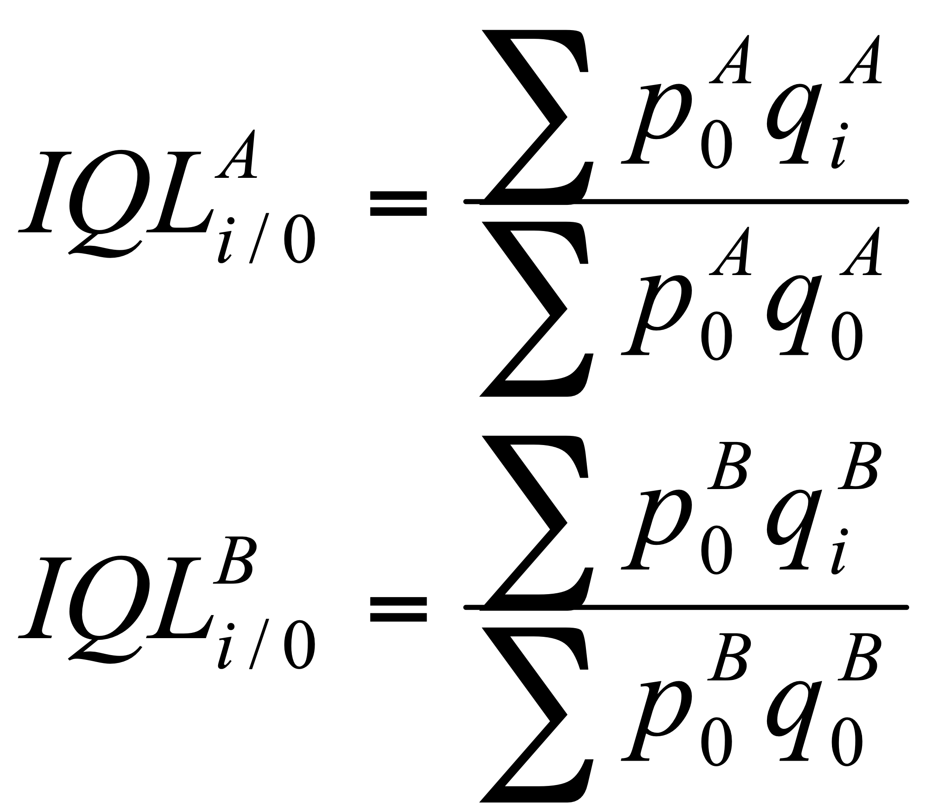

 | El índice agregado, también de forma Laspayres debe ser

 | donde las ponderaciones W deben darse con relación a los valores del año base

 | de donde se sigue que

 | tomando las sumatorias para todas la observaciones A y todas las observaciones B, que equivale a la fórmula del índice de Laspayres.

 | En cambio, si se parte de índices de Paasche

 | Las ponderaciones deben darse con relación a los valores del período corriente:

 | Y por consiguiente el índice agregado será:

 | cuya forma no corresponde a la de ningún índice usual.

Capítulo 5 |  |  | Técnicas de Medición Económica

Rta_5.6
 |  | ÍNDICES DE PRECIOS Y CANTIDADES

Volver a ejercicios |  |  |  | Volver al índice

Pregunta

5.6 | Con los resultados del ejercicio 5.1 y los cálculos que se presentan en el Cuadro 5.6 muestre que el índice de precios de Laspayres para 2020, con base 2021, no es el inverso del correspondiente a 2021 con base en 2020. Muestre ahora que la propiedad de reversibilidad sí se cumple entre el índice de precios de Laspayres con base en 2021 y el de Paasche con base en 2020.

Respuesta

 | Demostración

 | IPL 20/21 = 69,1, del ejercicio 5.1,cuyo inverso es 1,44

 | El índice inverso es:
${IPL}_{{21}/{20}}$ = $\frac{∑p_{21}q_{20}}{∑p_{20}q_{20}}$ = $\frac{\text{83.566,4}}{\text{54.551,6}}=1,53$

 | que difiere del resultado anterior,

 | mientras que definido como Paasche es,
${IPP}_{{21}/{20}}$ = $\frac{∑p_{21}q_{21}}{∑p_{20}q_{21}}$ = $\frac{\text{10.324,2}}{\text{7.135,9}}=1,44$

 | que es el inverso del IPL20/21

Capítulo 5 |  |  | Técnicas de Medición Económica

Rta_5.10
 |  |  |  |  |  |  |  | ÍNDICES DE PRECIOS Y CANTIDADES

Volver a ejercicios |  |  |  |  |  |  | Volver al índice

Pregunta

5.10

 | Con la información que aparece abajo sobre precios al consumidor para ingresos bajos:
 | a) Calcule los índices totales mediante la fórmula de Laspayres
 | b) Obtenga las tasas de variación de los precios entre junio de 2017 y junio de 2018 para los diferentes grupos
 | c) Compruebe que la variación del total no se obtiene exactamente como un promedio ponderado de las variaciones de los grupos. ¿Por qué?

 | d) Obtenga los índices para 2017 y 2018 de los “no-alimentos” a partir de los índices y las ponderaciones de los demás grupos. ¿Cuál fue la variación de precios de los “no-alimentos” entre junio de 2017 y junio de 2018?

 | e) Compruebe que puede llegarse a los mismos resultados a partir de la ponderación de los alimentos y los índices de alimentos y total.

Respuesta
${IPL}^{A+B+C+D+E+F+G+H+I}$ =${ W}_{A}{IPL}^{A}$ + ${ W}_{B}{IPL}^{B}$ + ${ W}_{C}{IPL}^{C}$ + ${ W}_{D}{IPL}^{D}$ + ${ W}_{E}{IPL}^{E}$ + ${ W}_{F}{IPL}^{F}$+ ${ W}_{G}{IPL}^{G}$ + ${ W}_{H}{IPL}^{H}$ + ${ W}_{I}{IPL}^{I}$

 | donde, A, Alimentos; B, Vivienda; C, Vestuario; D, Salud; E, Educación, F, Diversión, G, Transporte; H, Comunicaciones; I, Otros Gatos lo que equivale a:

 |  | Índice de precios al consumidor para ingresos bajos (Diciembre 2008=100)

 |  | Grupo |  | Ponderación | Junio de
 |  |  |  |  | 2017 | 2018
 |  | Alimentos |  | 34.66 | 142.21 | 144.13
 |  | Vivienda |  | 29.74 | 143.63 | 148.83
 |  | Vestuario |  | 5.68 | 112.25 | 112.44
 |  | Salud |  | 2.04 | 148.45 | 155.52
 |  | Educación |  | 4.79 | 140.59 | 147.24
 |  | Diversión |  | 2.33 | 108.08 | 109.82
 |  | Transporte |  | 11.03 | 135.12 | 141.68
 |  | Comunicaciones |  | 3.14 | 143.35 | 151.10
 |  | Otros Gastos |  | 6.59 | 136.77 | 140.84
 |  | Total |  | 100.00 | 139.08 | 143.04
 |  | Fuente: DANE, Indice de precios al consumidor.

 |  | a) Los índices totales se obtienen mediante la fórmula de Laspayres
 |  | Prueba de IPC Laspayres Jun17/08 | 139.08

 |  | Prueba de IPC Laspayres Jun18/08 | 143.04

 |  | b) Variaciones de los precios entre junio 2017 y junio 2018 para los diferentes grupos

 |  |  | Grupo | Variaciones
 |  |  |  | 2018/2017

 |  |  | Alimentos | 1.35
 |  |  | Vivienda | 3.62
 |  |  | Vestuario | 0.17
 |  |  | Salud | 4.76
 |  |  | Educación | 4.73
 |  |  | Diversión | 1.61
 |  |  | Transporte | 4.85
 |  |  | Comunicaciones | 5.41
 |  |  | Otros Gastos | 2.98
 |  |  | Total | 2.85

 |  | c) La variación del total no es un exactamente un promedio ponderado de las variaciones de los grupos, porque las ponderaciones fijas corresponden a los índices, no a sus variaciones. Las ponderaciones de las variaciones deben tener en cuenta los valores alcanzados por los índices en el período respecto al cual se calculan las variaciones. Los artículos con índices superiores al total tendrán participaciones mayores que la inicial y viceversa.

 |  | Variacion promedio | 3.28 | Diferente de | 2.85

 |  | d) Índices de los grupos de los "no alimentos"

 |  |  | para | alimentos.

 |  | A partir de esta fórmula se obtiene:

 |  | Cálculo de IPC sin alimentos

 |  | Grupo | W | W*IPCjun17 | W*IPCjun18 | Variación
 |  | Vivienda | 29.74 | 42.72 | 44.26
 |  | Vestuario | 5.68 | 6.38 | 6.39
 |  | Salud | 2.04 | 3.03 | 3.17
 |  | Educación | 4.79 | 6.73 | 7.05
 |  | Diversión | 2.33 | 2.52 | 2.56
 |  | Transporte | 11.03 | 14.90 | 15.63
 |  | Comunicaciones | 3.14 | 4.50 | 4.74
 |  | Otros Gastos | 6.59 | 9.01 | 9.28
 |  | Total | 0.65 | 89.79 | 93.09
 |  | IPC sin alimentos |  | 137.42 | 142.46 | 3.67%

 |  | e) Comprobación a partir de la ponderación de los alimentos y los índices de alimentos y total

 |  |  | IPCjun17 | 139.08
 |  |  | IPCjun18 | 143.04

 |  |  | WA*IPCAjun17 | 49.29
 |  |  | WA*IPCAjun18 | 49.96

 |  |  | 1-WA | 0.6534

 |  |  | IPCNA2017 | 137.42
 |  |  | IPCNA2018 | 142.46

 |  |  | Variación | 3.67

Capítulo 5 |  |  |  | Técnicas de Medición Económica

